Reportes Plantilla
Plantilla de Reportes

ID | NENG001
IDTS | TS001
Titulo | Translacion incompleta
Descripcion | Al seleccionar la opcion "EN" se espera que la web se traduzca automaticamente al idioma ingles
Precondiciones | 1-SO: Windows 10 22H2 2-Browser 1 : Opera Gx LVL 5 (core: 104.0.4944.85) 3-Browser 2: Chrome Version 119.0.6045.200 (Official Build) (64-bit)
Tipo de Bug | Visual
Criticidad | No Critico
Prioridad | Media
Datos de Entrada | -
Pasos | 1-Se debe ingresar a la web: https://www.bocajuniors.com.ar/home 2-Hacer Click en "EN" en la opcion del traductor
Resultado esperado | Se espera que la pagina se traduzca al idioma ingles, minimamente los botones para recorrer la web
Resultado obtenido | En el menu se visualiza una falta de traduccion
Estado | En espera
Img o Vid | 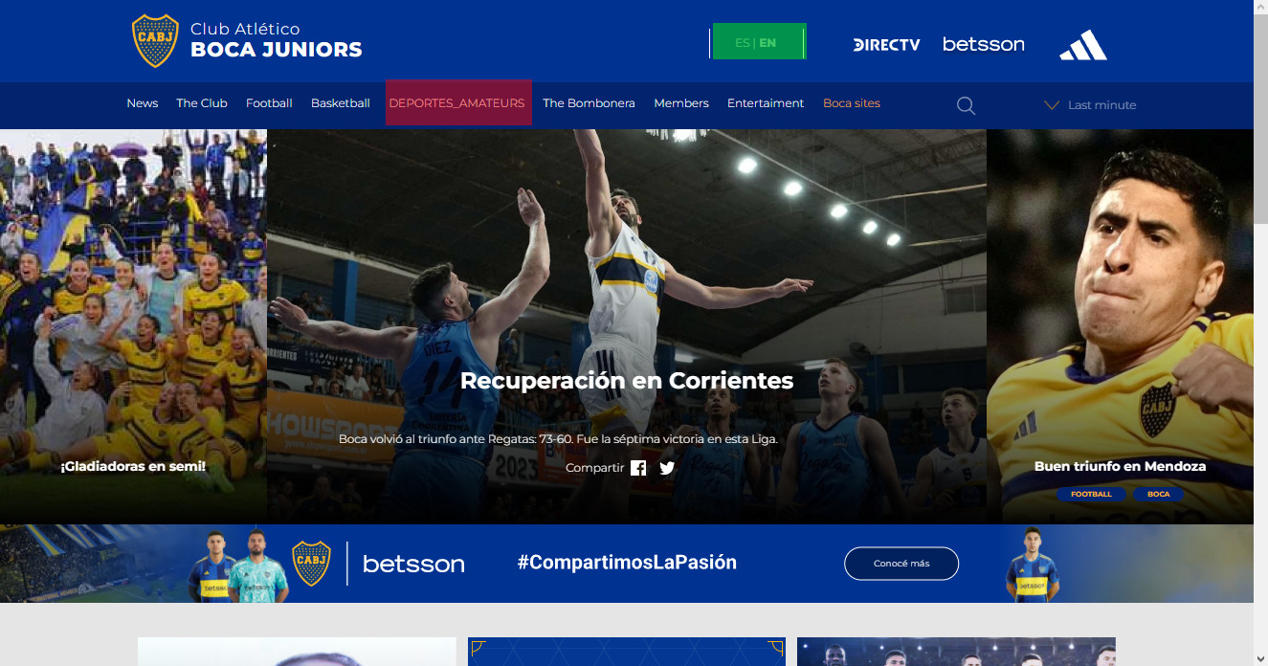
Mejora | Se debe corregir la traduccion y el estilo de letra.

ID | VID001
IDTS | PCTS003
Titulo | Videos No disponibles publicados
Descripcion | Ubicado en el Home de la pagina al scrollear hasta la seccion de videos se pueden ver publicaciones de videos que no estan disponibles
Precondiciones | 1-SO: Windows 10 22H2 2-Browser 1 : Opera Gx LVL 5 (core: 104.0.4944.85) 3-Browser 2: Chrome Version 119.0.6045.200 (Official Build) (64-bit)
Tipo de Bug | Funcional
Criticidad | Critico
Prioridad | Alta
Datos de Entrada | -
Pasos | 1- Visita la Web: https://www.bocajuniors.com.ar/home 2- Scrollear hacia abajo hasta visualizar la seccion "Video" 3-Intentar visualizar video al dar click sobre ellos
Resultado esperado | Se deben visualizar videos validos y al hacer click en ellos se deben visualizar
Resultado obtenido | Se observan videos sin miniaturas y no disponibles para su visualizacion
Estado | En espera
Img o Vid | 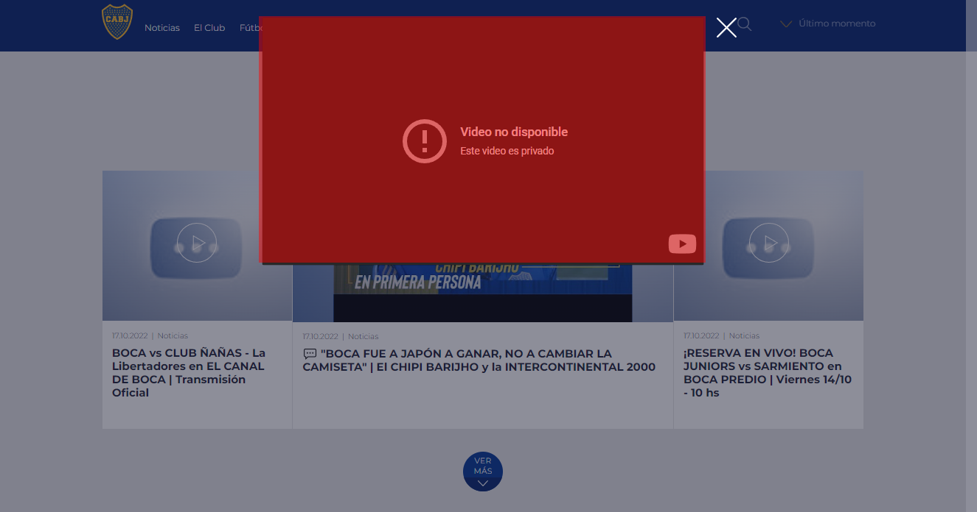
Mejora | Se deben linkear videos validos ó eliminar el post

ID | SEC001
IDTS | PCTS005
Titulo | Mal posicionamiento del texto
Descripcion | El texto referente al "Cuerpo Técnico" se encuentra desposicionado al cuadro.
Precondiciones | Pc -SO: Windows 10 22H2 -Browser : Opera Gx LVL 5 (core: 104.0.4944.85)
Tipo de Bug | Visual
Criticidad | No critico
Prioridad | Baja
Datos de Entrada | -
Pasos | 1- Visita la Web: https://www.bocajuniors.com.ar/home 2- En el menu navegador se debe posicionar el puntero en la seccion "Futbol" 3-Al deplegarce el menu se debe seleccionar "5ta divisón" 4- Se debe ser redireccionado a la web: https://www.bocajuniors.com.ar/futbol/noticias-futbol-5ta
Resultado esperado | Se debe observar los textos del "Cuerpo Tecnico" en correcta posicion
Resultado obtenido | El cuadro de "Cuerpo Tecnico" esta desposicionado
Estado | EN ESPERA
Img o Vid | 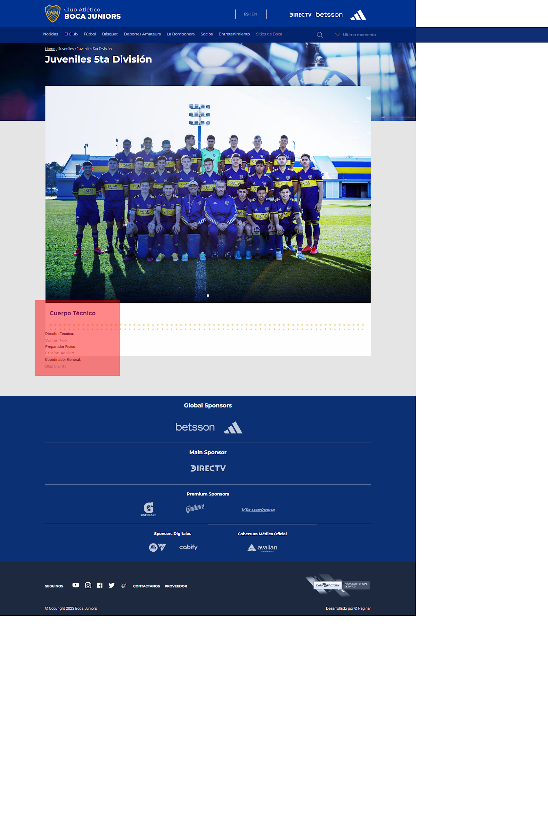
Mejora | -

ID | ICO01
IDTS | MOB01
Titulo | Tamaño de icono incorrecto
Descripcion | Al scrollear la pagina hacia abajo el tamaño del icono se modifica, invadiendo tambien otra seccion de la pagina
Precondiciones | -
Tipo de Bug | VISUAL
Criticidad | No Critico
Prioridad | Media
Datos de Entrada | -
Pasos | 1- Visita la Web: https://www.bocajuniors.com.ar/home 2- Scrollear hacia abajo la pagina 3- Scrollear hacia arriba la pagina
Resultado esperado | El icono de Boca debe permanecer en el mismo tamaño
Resultado obtenido | El icono de Boca cambia su tamaño
Estado | EN ESPERA
Img o Vid | 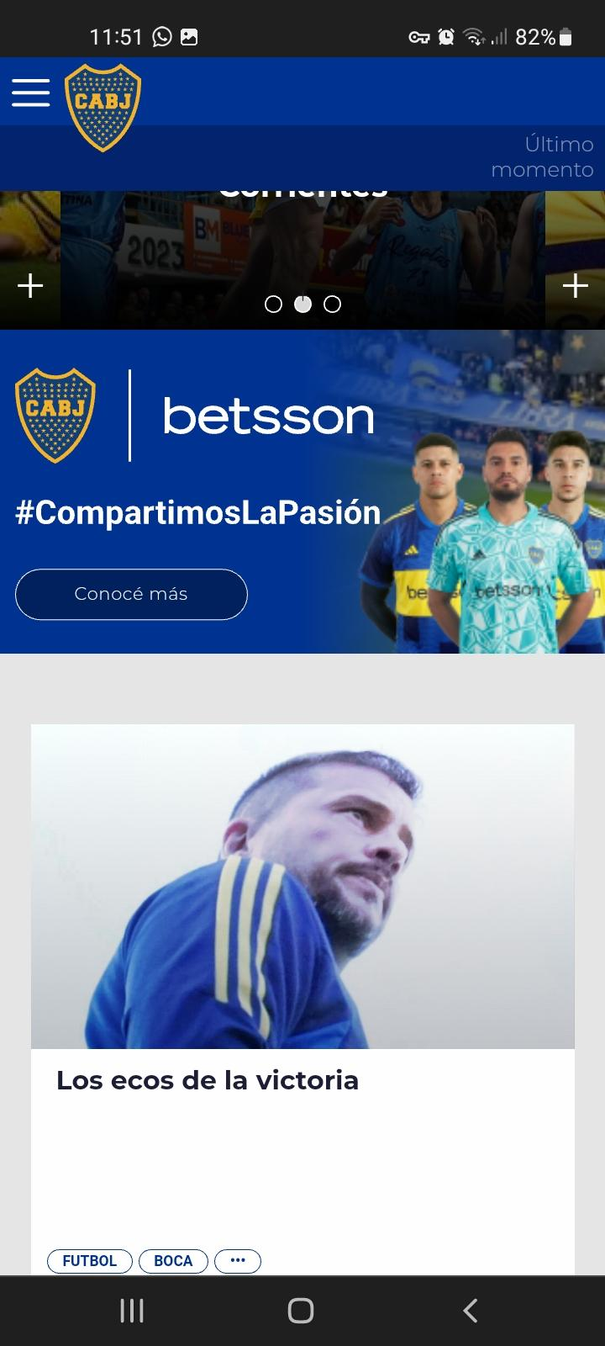
Mejora
Nota importante Esta plantilla se debe presentar en formato de documento o pdf a la hora de presentarlo en la Auditoria

